Datos personales
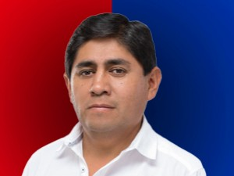

Nombres: | Daniel Marcelo
Apellidos: | García Pineda
Facebook: | https://web.facebook.com/danielgarciaconcejal
Twitter: | @GarciaDanielP
Descripción:

